PD
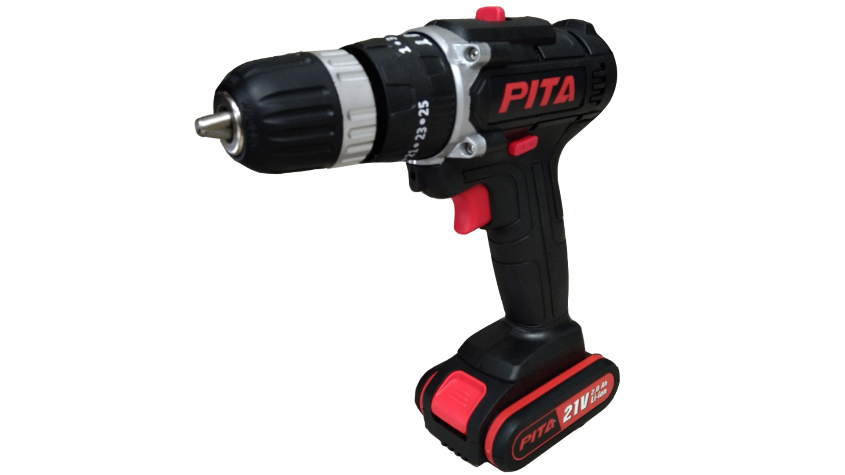
เลขที่ SKU : 30-119-500 วันที่ : 02/10/2023
1. ข้อมูลสินค้า |  |  |  | รูปสินค้า
ประเภท (กลุ่มหลัก) | เครื่องมือไฟฟ้าไร้สาย | ประเภท (กลุ่มรอง) | สว่านกระแทกไร้สาย
ชื่อภาษาไทย | สว่านกระแทกไร้สาย 21V. PITA 2B (กล่องชุด) | ชื่อภาษาอังกฤษ | CORDLESS DRIVER DRILL 21V PITA
รหัสสินค้า | 30-119-500 | Barcode | 8859007711042
สถานะสินค้า | W | รหัสทีมขาย | TT2,TT1
รุ่น (Model) | สว่านกระแทก | ยี่ห้อ | PITA
สีตัวสินค้า | ดำ - แดง | สีของบรรจุภัณฑ์ | ดำ
ทำจากวัสดุ | พลาสติก - เหล็ก | ประเทศผู้ผลิต | PRC

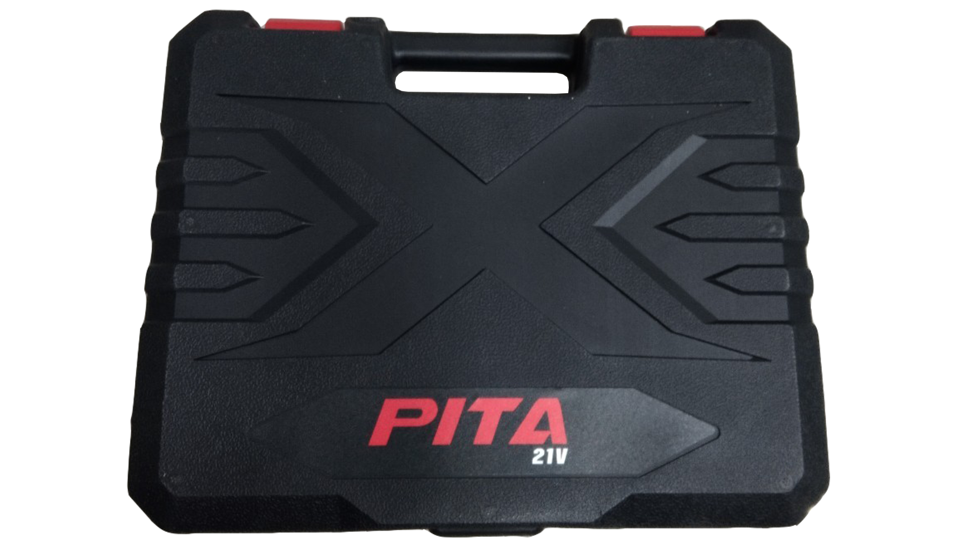
2. คุณสมบัติ
ความเร็วรอบ | 0-500 / 0-1,650 | กำลังไฟฟ้า | 21 โวลต์ | รูปบรรจุภัณฑ์
แรงบิด | 25+1 ระดับ | ปรับความเร็ว | 2 ระดับ
การเจาะ | เจาะเหล็ก 10 มม. / เจาะไม้ 21 มม. / เจาะคอนกรีต 10 มม. | ชนิดแบตเตอรี่ | ลิเธียมไออน
ไฟส่อง | LED | ขนาดจับดอก | 10 มม.
ใช้งานต่อเนื่อง | 2 ชั่วโมง

3. รายละเอียดบรรจุภัณฑ์
ขนาดสินค้า (ซม.) | 21x5.5x23.5 (ไม่รวมบรรจุภัณฑ์) | น้ำหนักสินค้า (กก.) | 1.21 (ไม่รวมบรรจุภัณฑ์)
ขนาดกล่อง 1 (ซม.) | 31.5x7.6x25 | ขนาดบรรจุ (กล่อง) | 1 PCS
ขนาดกล่อง 2 (ซม.)
 |  | น้ำหนักรวมสินค้า (กก.) | 2.47 | อุปกรณ์ภายในกล่อง
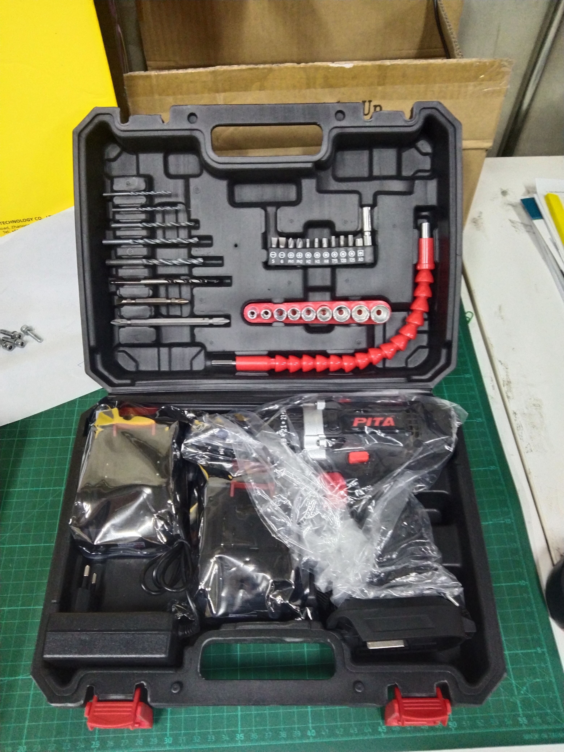
บาร์โค้ดกล่อง | 8859007711042 | ขนาดลัง (ซม.) | 30x27x27
ขนาดบรรจุ (ลัง) | 5 | น้ำหนักลังรวมสินค้า (กก.)

4. อุปกรณ์ภายในกล่อง
- บล็อก 6 เหลี่ยม - ชุดดอกไขควง แกนสั้น - ดอกไขควง - ดอกสว่าน - ปลั๊กชาร์จไฟฟ้า - ใบรับประกัน 6 เดือน - คู่มือการใช้งาน - ที่ชาร์จแบบเสียบ - แบตเตอรี่แบน 2 ก้อน - ข้อต่ออ่อน

5. วิธีการใช้งาน
ใช้สำหรับเจาะปูน เจาะไม้ เจาะคอนกรีต

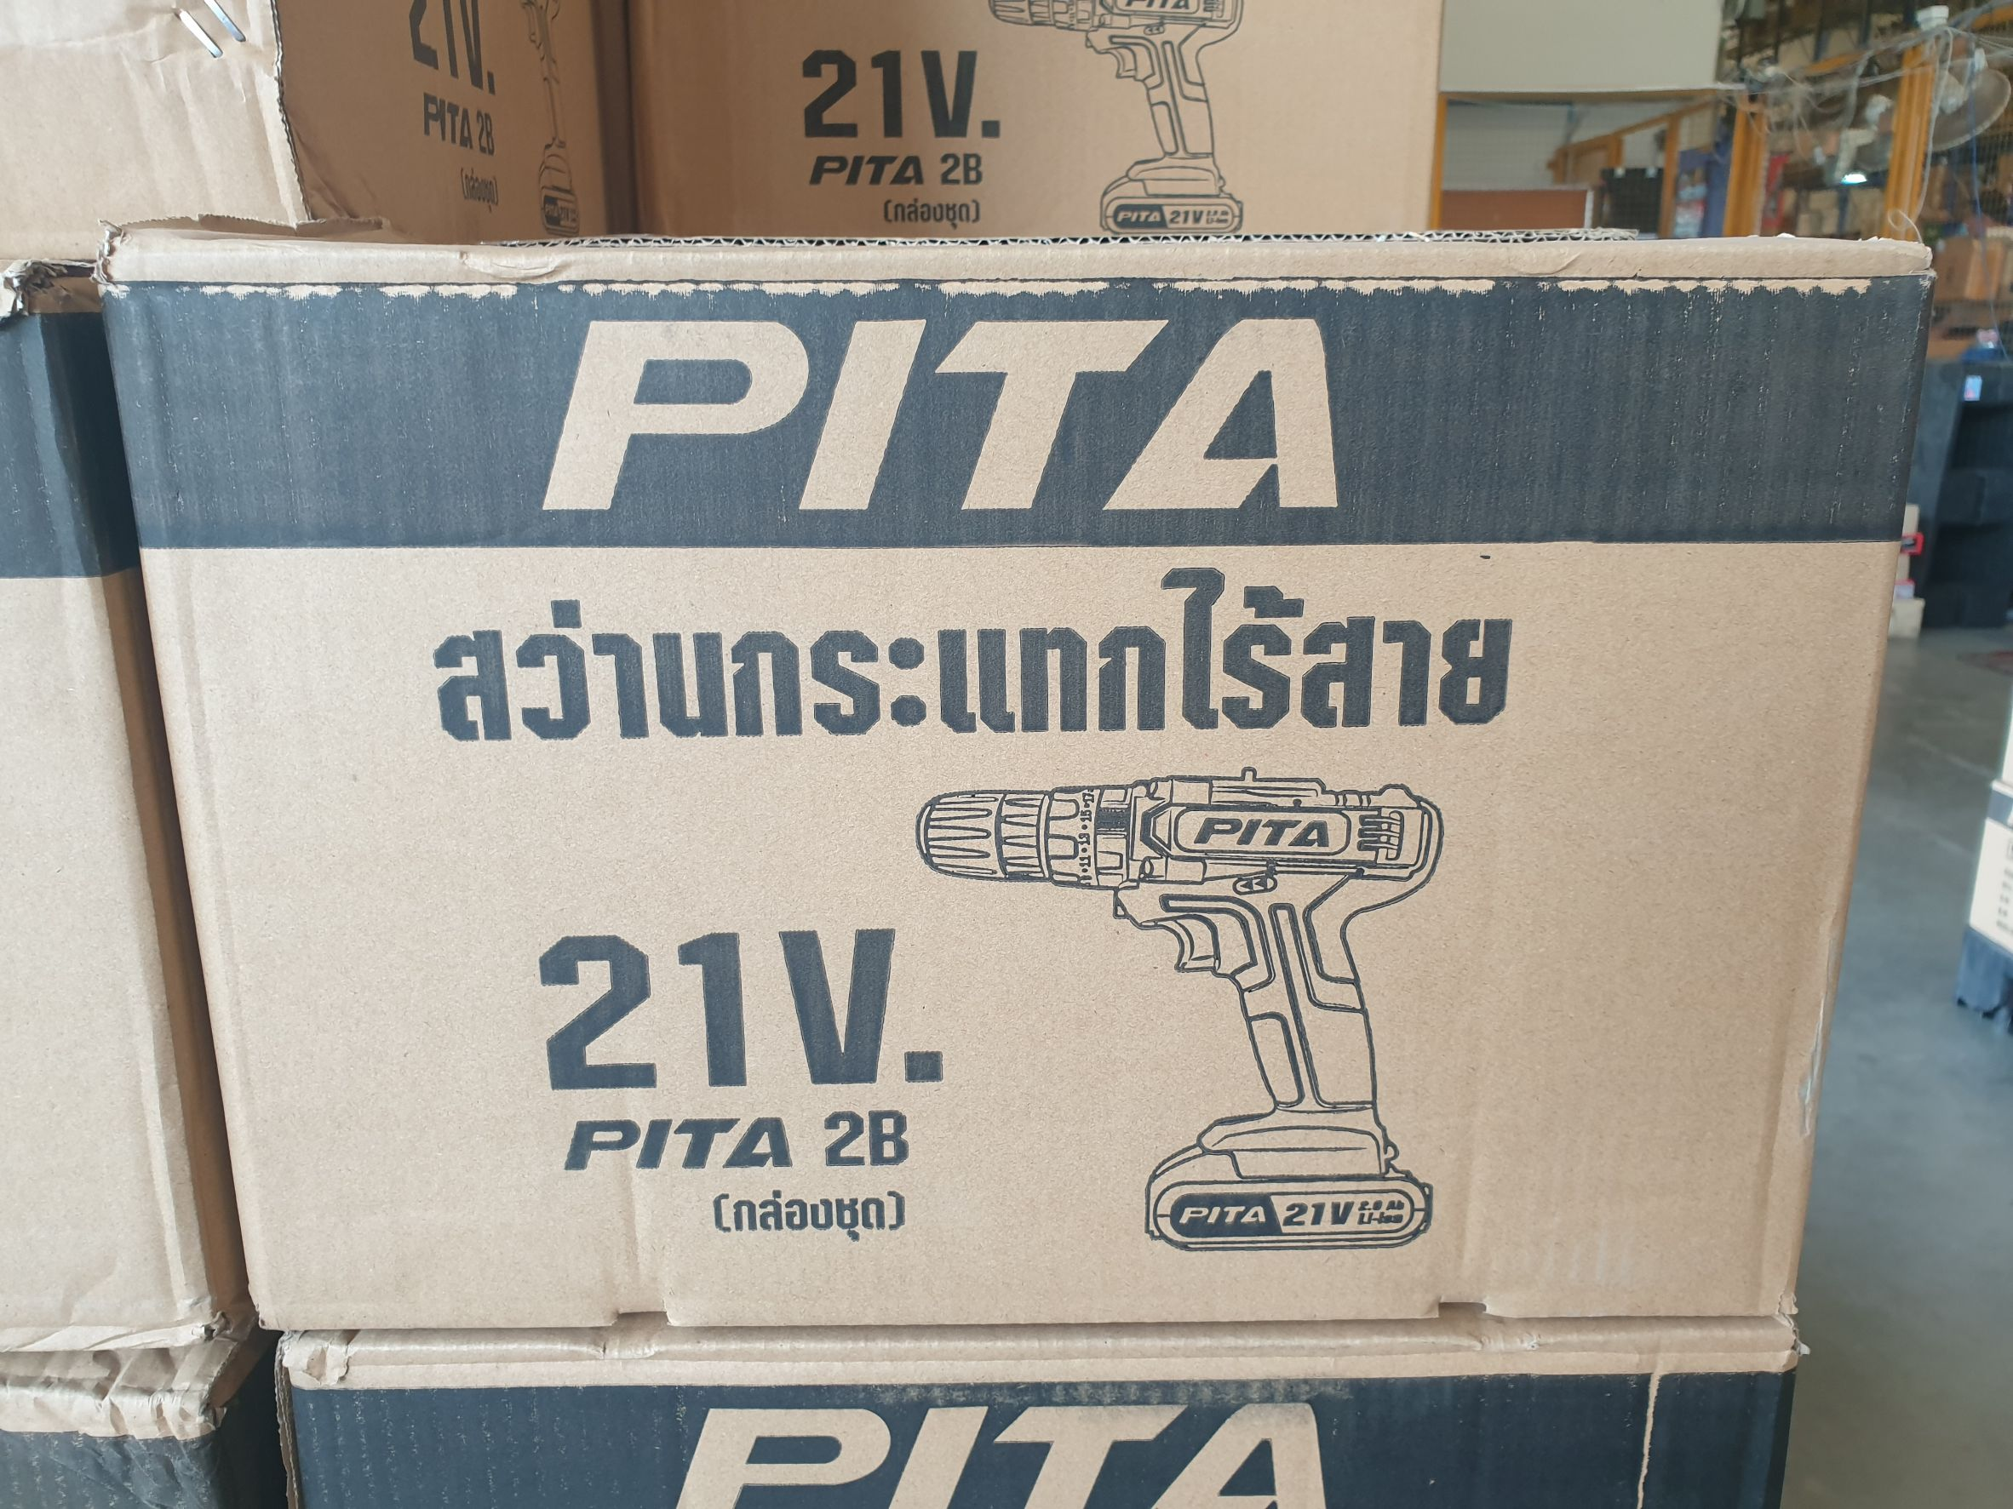
6. จุดเด่น จุดขาย ของสินค้า |  |  |  | รูปลังสินค้า
- แบตเตอรี่ 2 ก้อน - สามารถเจาะ ไม้ / เหล็ก / คอนกรีต - ขนาดกะทัดรัด ใช้ในที่แคบๆ ได้สบาย - ระบบเกียร์ทด ช่วยเพิ่มกำลังบิด - ปรับระดับแรงบิดได้ถึง 26 ระดับ - มีไฟ LED ส่องสว่างขณะทำงานในที่มืด

7. การรับประกัน
ระยะเวลารับประกัน (เดือน) | 6 ระบุ
ประเภทการรับประกัน | เครื่องมือไร้สาย
เงื่อนไขการรับประกัน | ห้ามใช่งานผิดประเภท

8. ข้อมูล สคบ.
ชื่อสินค้า | สว่านกระแทกไร้สาย 21V. PITA 2B (กล่องชุด)
ผลิตจากประเทศ | PRC |  |  | รูป Barcode

จัดจำหน่ายโดย | บริษัท คิงบางกอก อินเตอร์เทรด จำกัด
 | 541,543,545 ซอย 39/1 แขวงท่าแร้ง เขตบางเขน กรุงเทพมหานคร 10220
 | เลขประจำตัวผู้เสียภาษี: 0105545012035 สำนักงานใหญ่ | โทรศัพท์: 02-509-3850 | โทรสาร: 02-509-3856
บรรจุ | 1 ตัว/กล่อง
วิธีการใช้ | ใช้สำหรับเจาะปูน เจาะไม้ เจาะคอนกรีต
คำเตือน | ขณะใช้งานหรือเลิกใช้งาน ควรเก็บอุปกรณ์ให้พ้นมือเด็กเพื่อความปลอดภัย
ราคา | ระบุ ณ จุดขาย
วันที่ผลิต

9. ข้อควรระวัง
คำเตือน | ขณะใช้งานหรือเลิกใช้งาน ควรเก็บอุปกรณ์ให้พ้นมือเด็กเพื่อความปลอดภัย
ข้อแนะนำในการใช้งาน | ห้ามใช้งานผิดปรเภท

MK

เลขที่ SKU : 30-119-500 วันที่ : 02/10/2023
1. ข้อมูลสินค้า |  |  |  |  |  | รูปสินค้าตัวจริง
ประเภท (กลุ่มหลัก) | เครื่องมือไฟฟ้าไร้สาย |  | ประเภท (กลุ่มรอง) | สว่านกระแทกไร้สาย
ชื่อภาษาไทย | สว่านกระแทกไร้สาย 21V. PITA 2B (กล่องชุด) |  | ชื่อภาษาอังกฤษ | CORDLESS DRIVER DRILL 21V PITA
รหัสสินค้า | 30-119-500 |  | Barcode | 8859007711042
สถานะสินค้า | W |  | รหัสทีมขาย | TT2,TT1
รุ่น (Model) | สว่านกระแทก |  | ยี่ห้อ | PITA
สีตัวสินค้า | ดำ - แดง |  | สีของบรรจุภัณฑ์ | ดำ
ทำจากวัสดุ | พลาสติก - เหล็ก |  | ประเทศผู้ผลิต | PRC

2. ราคาสินค้า
ราคาตั้ง | 2,500.00 บาท |  |  |  |  | รูปแพ็คเกจตัวจริง
ราคาปลีก | 1,890.00 บาท
ราคาส่ง (SEMI) | 1,500.00 บาท
ราคาส่ง (S1) | 1,455.00 บาท | จำนวน | 5 ตัว
ราคาส่ง (S2) | 1,425.90 บาท | จำนวน | 10 ตัว
ราคาส่ง (S3) | 1,354.61 บาท | จำนวน | 15 ตัว
ราคา (ผจก) | 0.00 บาท
ราคาปลีก MT | 1,890.00 บาท
ราคาส่ง MT | 1,512.00 บาท
ต้นทุนปัจจุบัน 971.03 บาท |  |  | ต้นทุก Lot ที่ผ่านมา 971.03 บาท
 |  |  |  |  |  | รูปอุปกรณ์ภายในกล่องตัวจริง
3. โปรโมชั่น
ราคาปลีก | 1,890.00 บาท | จำนวน | 1 ตัว | GP | 48.62%
ราคาพิเศษ 1 | 0 บาท | จำนวน | 0 ตัว | GP | 0.00%
ราคาพิเศษ 2 | 0 บาท | จำนวน | 0 ตัว | GP | 0.00%
ระยะเวลา | -
เป้าต่อเดือน
MT1 | 0 ตัว | MT2 | 0 ตัว | TT2 | 19 ตัว
ONL | 0 ตัว | OUL/TT1 | 0 ตัว
สถานะใหม่ | -
หมายเหตุการจัดโปร | - |  |  |  |  | ใบโปร/ใบขาย

4. ช่องทางการขายสินค้า
ช่องทางขาย
MT1 | [ ] | MT2 | [ ] | TT2 | [/]
OUL/TT1 | [/] | ONL | [ ]
ช่องทางลูกค้า
MT | [ ] | SEMI | [/] | T2-T3 | [/]
TN | [/] | ONL | [ ] | TV | [ ]
อื่นๆ | [ ] ระบุ

5. VDO Utility
ไม่มีข้อมูล

